外部設計書
外部設計書 |  |  |  | 画面名 |  | お気に入り一覧 |  |  |  |  | 作成者 | 平野 |  |  | 更新者 | 田中、真浦、小嶋
 |  |  |  | システム名 |  |  |  |  |  |  | 作成日 | 2022-06-08 |  |  | 更新日 | 2022-06-09
 |  |  |  | 備考

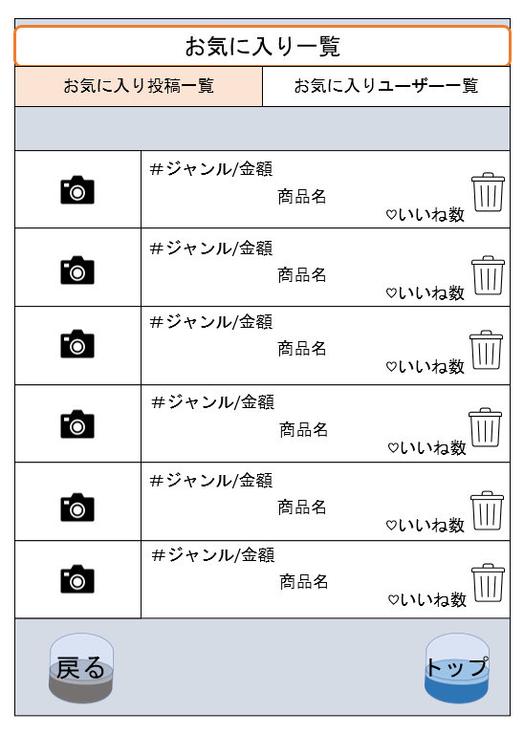
 | 画面設計
2
1

5
6
7

3
4

 | 機能設計

 |  | ページロード時に以下の処理を行う
 |  | favorite_reviewテーブルからreview_idを取得
 |  | reviewテーブルからreview_idで該当するレコードを読み込む
 |  | reviewテーブルからreview_idで該当するレコードのimageを読み込む

 |  | ① 「お気に入り一覧」をクリックするとお気に入り一覧が表示される
 |  | ② 「お気に入りユーザ一覧」をクリックすると「お気に入りユーザ一覧ページ」へ遷移する
 |  | ③ 「戻る」をクリックすると「マイページ」へ遷移する
 |  | ④ 「トップ」をクリックすると「トップページ」へ遷移する
 |  | ⑤ お気に入り投稿の詳細画面に遷移する |  |  |  |  |  |  | 詳細へ遷移する
 |  | ⑥投稿された画像が表示される
 |  | ⑦お気に入り投稿を削除できる

 | 項目定義書

 | No | 物理名 | 論理名 |  | 画面型 |  | データ型 | min |  | max | DBテーブル |  | DBカラム | 備考
 | 1 | favorite_review_list | お気に入り投稿一覧 |  | Link
 | 2 | favorite_user_list | お気に入りユーザ一覧 |  | Link
 | 3-1 | back | マイページへ戻る |  | Link
 | 3-2 | capsule_back | カプセル_戻る |  | Image
 | 4-1 | top | トップページ |  | Link
 | 4-2 | capsule_top | カプセル_トップページ |  | Image
 | 5 | result_list | 結果 |  | Link |  |  |  |  |  | review |  | genre_id,price,product_name,good
 | 6 | review_image | レビュー画像 |  | Image |  |  |  |  |  | review_image |  | image
 | 7 | delte | 削除 |  | Image

